Betongresept
Betongproporsjonering |  | Bxx | M90 |  | Uten silika

Fyll inn røde, gule og grønne celler
 |  |  |  |  | RESEPT
 |  |  |  |  |  |  |  | pr/mix
Densitet | kg/m^3 |  | Volum |  | Materiale | kg/m^3 | volum (l/m^3) | 32.000
 |  |  |  |  |  |  |  | 0.032
sement | 3120 |  | Matriksfase | 0.283 | Sement | 205.5 | 65.9 | 6.577
vann | 1000 |  | Partikkelfase | 0.717
tss | 1380 |  |  |  | Fritt vann | 185.0 | 185.0 |  |  |  | Densitet
sand | 2501 |  | v/b | 0.9 |  |  |  |  |  |  | kg/m^3 | Tilslag | Vann absorpsjon | Fuktinnhold | filler % av sand | V
stein | 2691 |  |  |  | Filler | 30.0 | 12.0
(silika) | 2200 |  |  |  |  |  |  |  |  | sand | 2780 | 0.55 | 0.007 | 0.05 | 0.04 | 1051.952
 |  |  |  |  | Tss | 0.2 | 0.1 | 0.007 |  | stein | 2820 | 0.54 | 0.004 |  |  | 1047.6864

Matriks |  | Fuktinnhold |  |  | Luft |  | 20.0

v/c= | 0.90 |  |  |  | Silika | 0.0 | 0.0
tss/c= | 0.001 | 0.7
luft= | 0.02 |  |  |  | Tørr sand + filler: | 1132.6
silika= | 0
 |  |  |  |  | Sand som må tilsettes: | 1142.8 |  | 36.571

 |  |  |  |  | Sand 0/8 mm (>0,125mm) | 1075.9 | 430.2

 |  |  |  |  | Stein 8/16 mm | 385.9 | 143.4 |  | 286.8
Tilslag |  | Vann absorpsjon |  | Fuktinnhold
 |  |  |  |  | Stein 16/24 mm | 385.9 | 143.4
sand | 0.6 | 0.008 |  | 0.017 | Tot. stein | 771.8 |  | 24.697
stein 8/16 | 0.2 | 0.005
stein 16/24 | 0.2 | 0.005 |  |  | Differansefukt | 6.6

filler % av sand | 0.05
 |  |  |  |  | Faktisk vann som må tilsettes | 178.4 |  | 5.709
 |  |  | Graf for å finne matriksvolum ut fra v/b-forholdet:
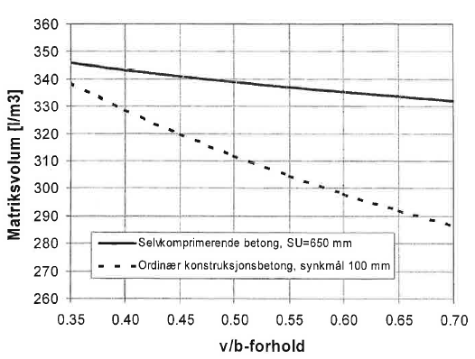
Korrigering av fukt |  |  |  |  | Tyngdetetthet betong: | 2238.4 | kg/m^3

Må trekkes fra: |  |  |  |  | KONTROLL v/b-tall: | 0.90 | Ok!
Fukt i sand | 19.4
Vann i tss | 0.1
 | 19.6 |  |  |  | VOLUM MATRIKS |  | 283.0
 |  |  |  |  | VOLUM PARTIKKEL |  | 717.0
Må legges til: |  |  |  |  |  |  | 1000.0
Abs i stein: | 3.9
Abs i sand | 9.1
 | 13.0

DIFF: | 6.6

 |  |  |  |  |  | Tester
 |  |  |  |  | tom bøtte | 4671.1 | 2503.1066667
 |  |  |  |  | full bøtte | 23444.4
 |  |  |  |  | luft | 2.5 %
 |  |  |  |  | slump | 14cm

